Sheet1
中山市自然资源档案馆档案装具采购项目报价单
序号 | 印刷品名称 | 规格 | 数量 | 单位 | 单价（元） | 小计（元） | 实物参考样式
1 | 6公分档案盒 | 规格：成品尺寸 310*225*60mm 材料：350g牛皮纸对裱 工艺：啤板贴成品 | 4550 | 个
2 | 无脊背斜袋 | 规格：成品尺寸 300*215mm加宽 材料：160g牛皮纸 工艺：啤板贴成品 | 192000 | 个 |  |  | 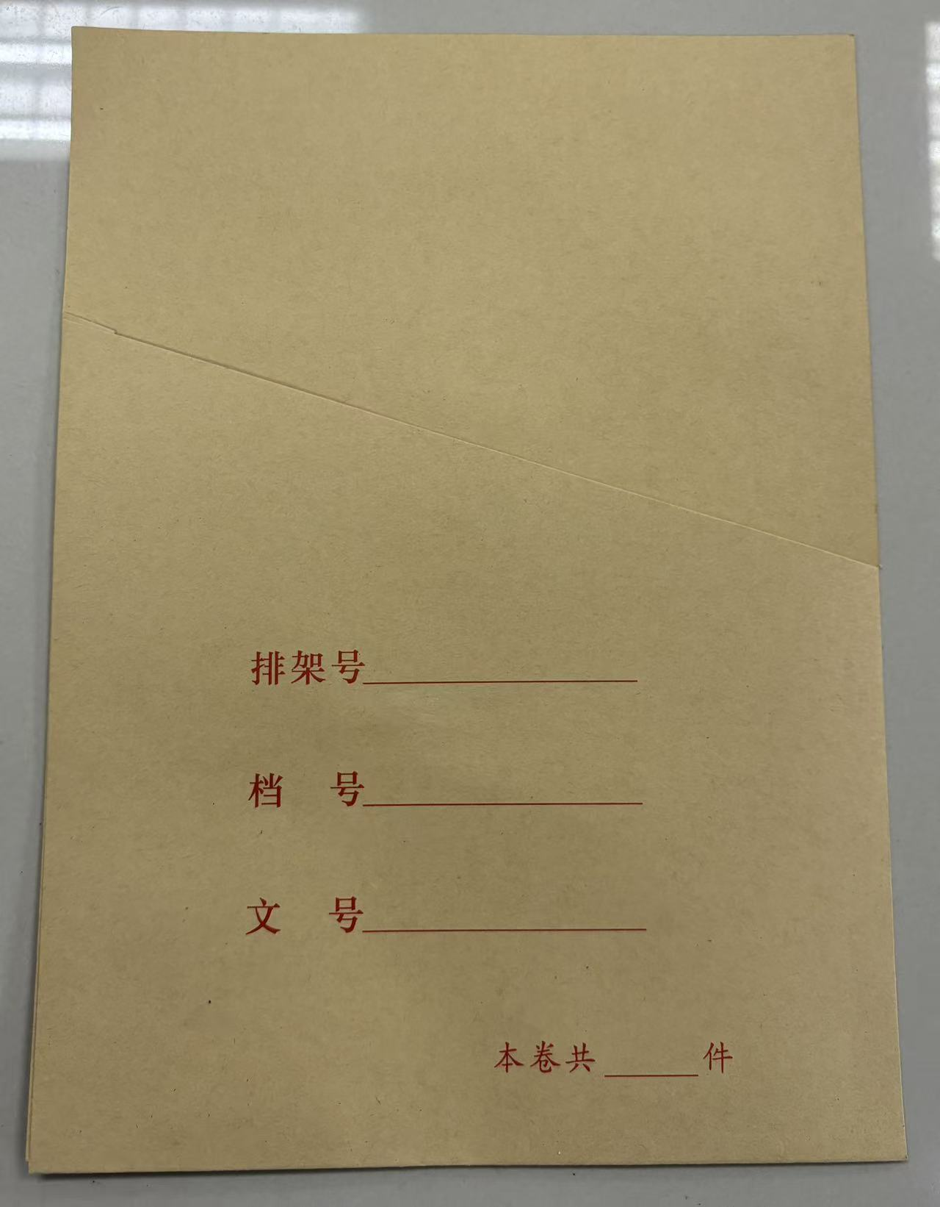 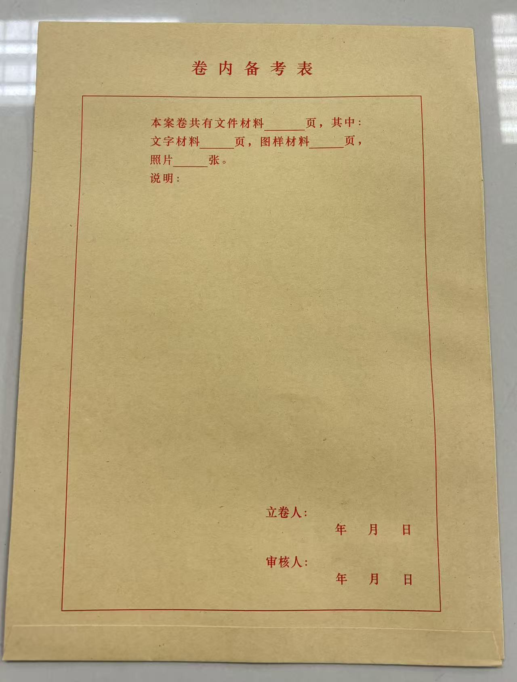
 | 合计金额（元）：
报价公司(盖章)： 联系人： 联系电话： 报价日期：
注：一、本项目总预算83425元，超过预算的报价视为无效报价；二、供应商应认真核对提交的材料及报价信息，确保符合采购需求，并对其真实性负责。若与实际不符，一经查实，将视为弄虚作假，当次报价无效；三、为保证货物供应及时，供应商提交报价即视为承诺供（换）货时长不超4小时到货。

